Тит.лист
 |  |  | УТВЕРЖДАЮ
 |  |  | Директор ГБУ КО ПОО
 |  |  | "Технологический колледж"
 |  |  | ____________ Л.Н. Пуйдокене
 |  |  | 31 августа 2023 года
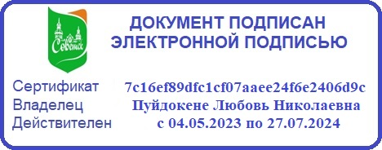

 | У Ч Е Б Н Ы Й П Л А Н
программы подготовки специалистов среднего звена

 | государственного бюджетного учреждения Калининградской области
 | профессиональной образовательной организации
 | "Технологический колледж"

 | по специальности среднего профессионального образования
 | 38.02.08 Торговое дело

 |  | Квалификация: специалист торгового дела
 |  | Форма обучения: очная
 |  | Срок получения среднего профессионального образования: 2 года 10 месяцев
 |  | Уровень образования: основное общее образование
 |  | Профиль профессионального образования - социально-экономический

